Bai THTH03_Dữ liệu
Bảng 1: BÁO CÁO DOANH THU PHÍ QUÍ 1/2019
MÃ SỐ | TÊN HÀNG | NGÀY BÁN | LOẠI | SỐ LƯỢNG | ĐƠN GIÁ (x 1000đ) | DOANH THU
01-C1 |  | 2019-01-07 |  | 180
02-P2 |  | 2019-02-08 |  | 90
03-M3 |  | 2019-02-09 |  | 250
04-K1 |  | 2019-01-08 |  | 350
05-K3 |  | 2019-02-18 |  | 400
06-P2 |  | 2019-01-24 |  | 83
07-C1 |  | 2019-03-20 |  | 205

Bảng 2-ĐƠN GIÁ (ngàn đồng)
MÃ | C | K | M | B | P
TÊN HÀNG | Máy cưa | Máy khoan | Máy mài | Máy bào | Máy phay
ĐƠN GIÁ | 350 | 690 | 250 | 520 | 320

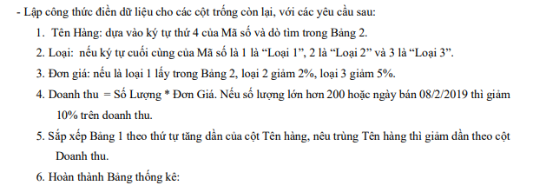

 |  | Mã | Tổng số lượng bán | Tổng doanh thu
 |  | C
 |  | K
 |  | M
 |  | B
 |  | P

